표지



제조혁신바우처
탄소중립 경영혁신
배출량 산정 Tool_v1.3

1. 작성요령 및 유의사항
1. 작성요령 및 유의사항

1.1. 작성 필수 시트

2. 사업장 일반현황

◈ 사업장의 전반적인 정보와 온실가스 배출에 대한 정의 확인하기 위한 입력 시트
 | ▶ 1.1. 업체 일반정보
 |  | - 해당 업체의 업체명 등의 업체 일반 사항을 직접 입력

 | ▶ 1.2. 사업장 조직경계-사진
 |  | - 지원 대상인 실제 사업장 전체를 확인 가능한 사진 입력
 |  |  | · 사진 : 보고대상 사업장의 조직경계 내 모든 건물이 확인 가능한 가장 최근의 위성사진 또는 전체사업장 사진
 |  |  | ① 사진은 사업장 전체를 조망할 수 있는 가장 최근의 위성사진(예 : 구글 어스)을 다운받아 첨부하며 다운 받은 날짜 또는 사진촬영 날짜를 기재
 |  |  | ② 사진은 사업장 경계에 대한 별도의 식별표시(예 : 빨간선)가 되어 있거나 사진 상에 해당 사업장만 표현되며, 외부업체와의 경계가 명확히 구분될 수 있도록 작성
 |  |  | ③ 위성사진보다 더 정확하고 최신 날짜로 업데이트된 사진이 있을 경우 해당 사진 첨부 가능
 |  |  | * 조직경계 : 업체의 지배적인 영향력 아래에서 발생되는 활동에 의한 인위적인 온실가스 배출량의 산정 및 보고의 기준이 되는 조직의 범위를 말함
 |  |  | ** 사업장 조직경계 관련 첨부된 사업장 사진에 조직경계 외 부분이 포함될 경우 별도표시 및 설명추가 (조직경계 내의 특이사항이 있는 경우, 보충설명 작성)

 | ▶ 1.3. 사업장 조직경계-시설배치도
 |  | - [2.1. 사업장 조직경계-사진]과 동일한 구조로 시설배치도 이미지 입력(공장 내 건물 등에 배치된 시설 및 설비 배치도)
 |  | - 조직경계에서 제외되는 시설 : 협력업체 등 시설배치도 상에는 존재하나 해당 업체에서 관리하지 않는 시설이나 설비 표기 및 작성
 |  | - 타 법인 배출시설의 조직경계 포함 여부 : 해당 업체의 조직경계에는 포함되나 타 법인 배출시설이 있는 경우, 해당 설비 표기 및 작성
 |  |  | · 시설배치도 : 대상 사업장의 위성사진을 토대로 조직경계 내 기존시설, 조직경계 제외 시설 등이 구분 가능하고 각 시설의 배치가 확인 가능한 시설배치도
 |  |  | ① 조직경계에 포함되는 배출시설과 제외되는 배출시설이 명확히 식별되어야 함
 |  |  | ② 타 법인의 배출시설이 보고대상 사업장의 배출시설과 연관되어 조직경계에 포함해야 하는 경우
 |  |  | * 운영통제 범위 내에 있을 때
 |  |  | * 타 법인 배출시설과 연관된 배출시설의 활동자료의 합산 값만이 모니터링 되며, 타 법인 배출시설의 활동자료를 별도로 수집할 수 없을 때
 |  |  | ③ 타 법인의 배출시설이 보고대상 사업장의 배출시설과 연관되어 있으나 조직경계에 포함하지 않는 경우
 |  |  | * 운영통제 범위 밖의 배출시설이고 해당 배출시설에 대한 활동자료가 모니터링 되는 경우, 해당 배출시설은 보고대상 사업장의 조직경계에서 제외할 수 있음.

 | ▶ 1.4. 사업장 조직경계-공정도
 |  | - 사업장의 공정 도식도를 입력하고 해당 공정별 설명 작성
 |  |  | · 공정도 : 온실가스 흐름 및 에너지 흐름이 포함된 보고대상 사업장의 대표 공정이 확인 가능한 공정도를 제시하고 설명을 기입하여야 함
 |  |  | ① 사업장의 생산제품들의 배출활동 구성이 동일하다면 공정도 중에 대표로 1개에 대해서만 제시 가능

 | ▶ 1.5. 사업장 주요설비 목록
 |  | - 사업장의 주요설비에 대한 정보를 작성(절감아이템에 포함되는 노후설비 작성 필수) - 설비에 부착된 명판이나 사양서 등을 통해 확인이 가능한 자료를 토대로 작성
 |  |  | · 설비명 : 주요설비의 설비명칭
 |  |  | · 용량/단위 : 해당 설비의 정격 용량 및 용량 단위 작성
 |  |  | · 대수 : 해당 설비의 대수를 작성
 |  |  | · 에너지원 : 전기/스팀/LNG 등 해당 설비에서 사용 중인 에너지원 입력(에너지원이 다수일 경우, 모두 작성)
 |  |  | · 제조년도 : 설비 제조년도 작성
 |  |  | · 비고 : 참고사항 작성

3. 기준연도 활동자료 입력

◈ 사업장의 온실가스 배출량(tCO2eq) 및 윈단위 산정을 위한 입력 시트
 | ▶ 에너지를 사용하여 배출활동이 발생하는 사업장 내 전체 시설을 배출원별로 구분하여 사용량 직접 입력
 |  | [구분]
 |  | - [고정연소] : 화석연료 등을 에너지원으로 사용하는 생산공정 등의 시설
 |  | - [이동연소] : 화석연료 등을 에너지원으로 사용하는 자동차, 지게차 등 이동수단
 |  | - [전력 사용시설] : 한전에서 제공하는 전력을 사용하는 시설
 |  | - [열/스팀 사용시설] : 외부 또는 자체 열/스팀 생산시설에서 발생한 에너지원을 사용하는 시설

 |  | [배출시설명]
 |  | - 사업장 자체적으로 사용하는 배출시설명으로 입력
 |  | ※ 배출시설은 다르나, 동일한 [구분 - 고정연소/이동연소/전력 사용시설/열스팀 사용시설]에 대해서 동일한 연료를 사용할 경우, 하나의 배출시설로 합산하여 입력 가능
 |  | ※ [전력 사용시설] 및 [열/스팀 사용시설]의 경우, 배출시설이 다수이나 한 개의 자료(예 : 한전 고지서, 스팀 거래명세서 등)로 관리할 경우, "사업장 전력 사용시설", "사업장 스팀 사용시설"로 합산하여 입력 가능

 |  | [연료]
 |  | - 선택 목록상에서 해당하는 연료를 선택하여 입력

 |  | [사용량 출처]
 |  | - 사용량 확인이 가능한 사용량 출처를 선택

 |  | [사용량]
 |  | - 자동 입력된 [단위]에 맞는 월별 사용량 입력
 |  | ※ [고정연소]의 프로판(LPG1호)의 경우, 구매고지서 등 영수증에 [m3]의 단위로 표기되어 있을 경우 [7. 스팀_프로판 단위 변환] 시트를 활용하여 단위 변환 후 입력 필요
 |  | ※ [열/스팀 사용시설]의 스팀의 경우, 구매고지서 등 영수증에 [kg]의 단위로 표기되어 있을 경우 [7. 스팀_프로판 단위 변환] 시트를 활용하여 단위 변환 후 입력 필요

 |  | [비고]
 |  | - 사용량 출처를 <기타>로 선택하였거나, 그 외 사용량 확인을 위해 참고가 필요한 내용에 대해 작성

 | ▶ 사업장에서 생산되는 대표 생산 제품 및 제품 생산량을 직접 입력
 |  | [생산제품]
 |  | - 생산제품명을 입력

 |  | [단위]
 |  | - 선택 목록에 있는 [ton] 단위 선택

 |  | [생산량 출처]
 |  | - 생산량 확인이 가능한 생산량 출처를 선택

 |  | [생산량]
 |  | - 선택된 [ton] 단위에 맞게 월별 생산량 입력

 |  | [비고]
 |  | - 생산량 출처를 <기타>로 선택하였거나, 그 외 생산량 확인을 위해 참고가 필요한 내용에 대해 작성

6. 에너지절감효과 산정

◈ 절감아이템에 대한 에너지절감효과를 산정하기 위한 시트
 | ▶ 1. 일반현황
 |  | - [2. 사업장 일반현황]에서 작성된 내용으로 자동 입력됨

 | ▶ 2. 에너지절감량
 |  | 1) 결과 종합
 |  |  | - [에너지절감금액] 산정을 위한 총 사업비(원) 및 제외금액(원)을 직접 입력

 |  | 2) 에너지원별 에너지절감효과
 |  |  | - [에너지원 구분]에서 전력을 제외한 절감활동을 하는 에너지원을 목록에서 선택
 |  |  | - 자동 입력된 [단위]에 맞게 [구매단가(원)], [개선 전] / [개선 후] 연간 에너지사용량을 입력
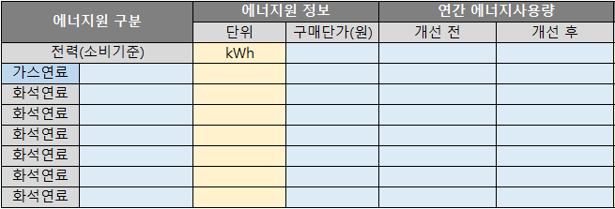

1.2. 작성 활용 시트

참고) 스팀_프로판 단위 변환

◈ [3. 기준연도 활동자료 입력] 시트에 에너지원 중 스팀 및 프로판의 사용량 단위가 다를 경우 단위 환산을 위한 시트
 | ▶ [3. 기준연도 활용자료 입력]을 위한 스팀 및 프로판의 단위 변환
 |  | - [고정연소]의 프로판(LPG1호)의 경우, 구매고지서 등 영수증에 [m3]의 단위로 표기되어 있을 경우 [참고) 스팀_프로판 단위 변환] 시트를 활용하여 단위 변환 후 입력 필요
 |  |  | · [프로판 환산 계수] : 하단의 (A) 지역별 표준기화율과 조정기 압력 보정계수를 참고하여 [지역별 표준기화율] / [해당 지역] / [조정기압력 보정계수]를 입력
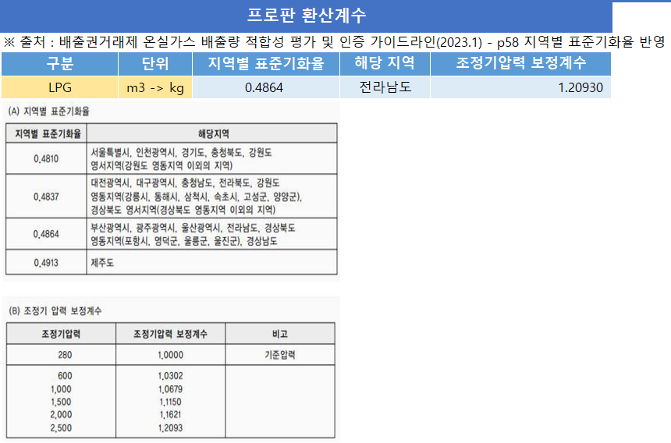

 |  | - [열/스팀 사용시설]의 스팀의 경우, 구매고지서 등 영수증에 [kg]의 단위로 표기되어 있을 경우 [참고) 스팀_프로판 단위 변환] 시트를 활용하여 단위 변환 후 입력 필요
 |  |  | · [스팀 배출계수] : 스팀을 제공업체로부터 받은 [J/cal] 열량 입력

1.3. 결과 확인 시트(자동 산정)

4. 기준연도 배출량 산정

◈ [3. 기준연도 활동자료 입력] 시트에서 입력한 데이터를 기반으로 산정한 상세 온실가스 배출량을 확인할 수 있는 시트
 | ▶ [3. 기준연도 활동자료 입력] 내용을 기반으로 기준연도 배출량 자동 산정
 |  | - [4.1 활동데이터] : [3. 기준연도 활동자료 입력]에서 입력된 값을 표기
 |  | - [4.2 온실가스 배출량 산정] : 입력된 값을 기반으로 각각의 배출시설별 tCO2 / tCH4 / tN2O / tCO2eq 단위에 맞게 배출량 산정
 |  | - [4.3 에너지 사용량 산정] : 입력된 값을 기반으로 각각의 배출시설별 toe/TJ 단위에 맞게 사용량 산정

5. 배출량 총괄

◈ [3. 기준연도 활동자료 입력] 시트에서 입력한 데이터를 기반으로 온실가스 배출량 및 원단위를 산정한 총괄 데이터를 확인할 수 있는 시트
 | ▶ [4. 기준연도 배출량 산정] 내용을 기반으로 온실가스 배출량 비중 및 시설별 온실가스 배출량, 월별 온실가스 원단위 등의 총괄 데이터 정리

2. 사업장 일반현황
2. 사업장 일반현황

 | 직접 입력 (필수)

1.1. 업체 일반정보
업체명 | ㈜삼화당피앤티
대표자 | 이경수
대상년도(년) | 2023년
사업자(법인)등록번호 | 542-88-02247
대표업종 | 제조업
업체 소재지 | 경기도 남양주시 진건읍 진관산단로59번길 39
업체 전화번호 | 02-464-3752
담당부서 | 관리팀
담당자 | 김기태
직급 | 팀장
전화번호 | 02-464-3752
휴대폰 번호 | 010-4174-7437
이메일 | ktkim@samhwadang.co.kr
주요 생산제품 또는 처리물질 | 오프셋 인쇄 제품
연간 생산량 또는 처리량(ton) | 4,740 ton
상시 종업원수 | 40 명
당해연도 매출액 (백만원) | 14,660 백만원
당해연도 에너지비용 (백만원) | 85 백만원
자본금 (백만원) | 100 백만원
중소기업여부 (Y/N) | Y

1.2. 사업장 조직경계-사진
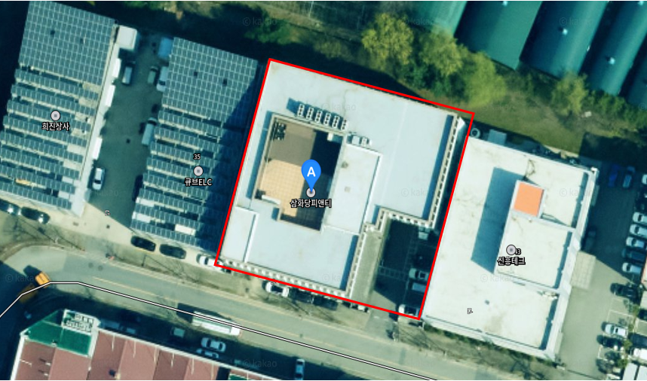

출처 및 다운로드 날짜 | 카카오맵 , 2025-11-24, 경기도 남양주시 진건읍 진관산단로59번길 39, ㈜삼화당피앤티

1.3. 사업장 조직경계-시설배치도
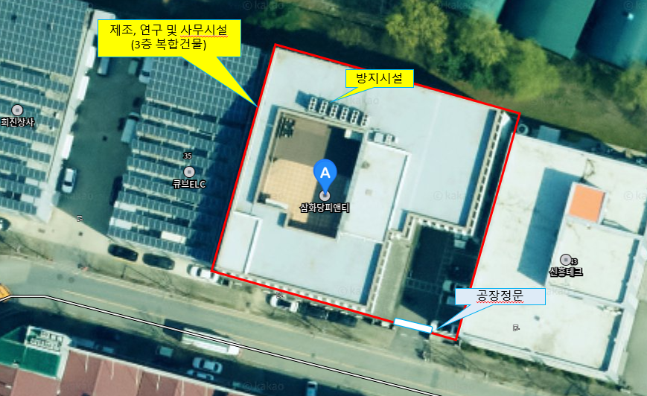

조직경계에서 제외되는 시설 | 해당없음
타 법인 배출시설의 조직경계 포함 여부 | 해당없음

1.4. 사업장 조직경계-공정도
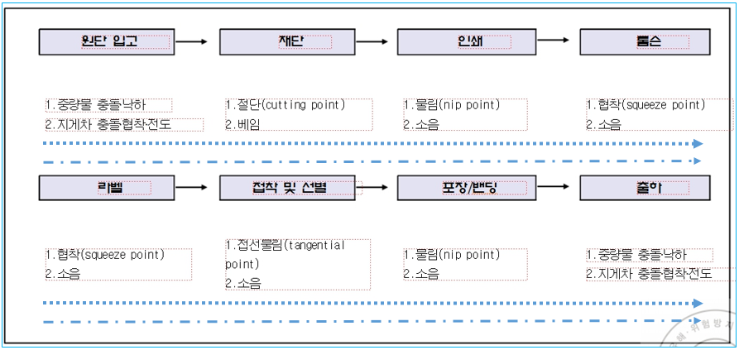

공정설명 | *원료 및 자재반입 > 원지, 부자재, 잉크 등 원 부자재를 규격별로 입고하여 저장 *재단 및 공정투입 > 원지 규격재단 및 공정(인쇄공정) 투입 *제품생산(인쇄, 톰슨) > 고객 사양에 따라 원지 위에 잉크 및 보조재료를 사용하여 인쇄 및 톰슨방식으로 공정제품 생산 *제품 후가공(라벨, 접착) > 생산된 공정제품에 라벨 부착 및 접착 가공 *제품검사 및 포장 > 제품 품질검사 및 고객 현장 도착 인도시까지 제품이 보존되도록 포장 *제품출하 및 공급 > 고객의 요청에 따라 제품을 출하하여 운송차량으로 고객 현장에 도착하여 고객인계

1.5. 사업장 주요설비 목록
설비명 | 용량 | 단위 | 대수 | 에너지원 | 제조년도 | 비고
인쇄기 | 6색 옵샛 | 대 | 1 | 전기 | 2005
인쇄기 | 4색 옵셋 | 대 | 1 | 전기 | 2005
인쇄기 | 8색 옵셋 | 대 | 1 | 전기 | 2004
톰슨기 | AP-1060TS | 대 | 1 | 전기 | 2017
톰슨기 | TS-800S | 대 | 1 | 전기 | 2018
톰슨기 | AP-103E | 대 | 1 | 전기 | 2005
라벨러 | SV-360 | 대 | 2 | 전기 | 2010
접착기 | 450 | 대 | 1 | 전기 | 1995
접착기 | 1,000 | 대 | 1 | 전기 | 2009
재단기 | DCP-1160 | 대 | 1 | 전기
공기압축기 | SWC-30A | 대 | 2 | 전기

5. 배출량 총괄
5. 배출량 총괄

 |  | Scope 1(직접배출) |  |  |  | Scope 2(간접배출) |  | 총 배출량(tCO2eq) |  |  | 에너지 사용량(toe) |  |  | 에너지 사용량(TJ)
 |  | 고정연소 |  | 이동연소 |  | 외부공급
 |  | 0.00 |  | 0.00 |  | 227.05 |  | 227.05 |  |  | 108.76 |  |  | 4.56
 |  | 0.00

온실가스 배출량 비중 (%)
사업장 단위 전기사용시설 | 100.0%
시설별 온실가스 배출량 (tCO2eq)
사업장 단위 전기사용시설 | 191.68
No | 배출시설 | 연료/원료 | 단위 | 사용량 | 배출량(tCO2-eq) | 배출량 비율 |  | No | 배출시설 | 연료/원료 | 단위 | 사용량 | 배출량(tCO2-eq) | 배출량 비율
9 | 사업장 단위 전기사용시설 | 전기(소비기준) | kWh | 474,944.00 | 227.05 | 100.0% |  | 9 | 사업장 단위 전기사용시설 | 전기(소비기준) | kWh | 400,943.00 | 191.68 | 100.0%

월별 온실가스 원단위 (tCO2eq/ton)

1.1 온실가스 배출량
배출활동 구분 |  | 연료/원료 |  |  | 합계 (tCO2eq) | 1월 | 2월 | 3월 | 4월 | 5월 | 6월 | 7월 | 8월 | 9월 | 10월 | 11월 | 12월
Scope 1 (직접배출) | 고정연소 |  |  |  | -
 |  |  |  |  | -
 |  |  |  |  | -
 |  |  |  |  | -
고정연소 합계 |  |  |  |  | - | - | - | - | - | - | - | - | - | - | - | - | -
Scope 1 (직접배출) | 이동연소 |  |  |  | -
 |  |  |  |  | -
 |  |  |  |  | -
 |  |  |  |  | -
이동연소 합계 |  |  |  |  | - | - | - | - | - | - | - | - | - | - | - | - | -
Scope 2 (간접배출) | 외부공급 | 사업장 단위 전기사용시설 |  |  | 227.05 | 18.92 | 18.92 | 18.92 | 18.92 | 18.92 | 18.92 | 18.92 | 18.92 | 18.92 | 18.92 | 18.92 | 18.92
 |  |  |  |  | -
 |  |  |  |  | -
 |  |  |  |  | -
간접배출 합계 |  |  |  |  | 227.05 | 18.92 | 18.92 | 18.92 | 18.92 | 18.92 | 18.92 | 18.92 | 18.92 | 18.92 | 18.92 | 18.92 | 18.92
온실가스 배출량 총계 |  |  |  |  | 227.05 | 18.92 | 18.92 | 18.92 | 18.92 | 18.92 | 18.92 | 18.92 | 18.92 | 18.92 | 18.92 | 18.92 | 18.92

1.2 온실가스 및 에너지 원단위
구 분 |  |  | 단 위 |  | 합계 | 1월 | 2월 | 3월 | 4월 | 5월 | 6월 | 7월 | 8월 | 9월 | 10월 | 11월 | 12월
생산품 | 생산량 |  | ton |  | 4,740.00 | 395.00 | 395.00 | 395.00 | 395.00 | 395.00 | 395.00 | 395.00 | 395.00 | 395.00 | 395.00 | 395.00 | 395.00
 | 온실가스 원단위 |  | tCO2eq/ton |  | 0.048 | 0.048 | 0.048 | 0.048 | 0.048 | 0.048 | 0.048 | 0.048 | 0.048 | 0.048 | 0.048 | 0.048 | 0.048

총합 |  |  | 474,944.00 | 227.05 | 100.0%

참고) 스팀_프로판 단위 변환
7. 스팀_프로판 단위 변환

 | 직접 입력 (필수)

구분 | 단위 |  | 사용량
 |  |  | 합계 | 1월 | 2월 | 3월 | 4월 | 5월 | 6월 | 7월 | 8월 | 9월 | 10월 | 11월 | 12월
프로판 | 입력 단위 | m3 | -
 | 변환 단위 | kg | - | - | - | - | - | - | - | - | - | - | - | - | -

프로판 환산계수
※ 출처 : 배출권거래제 온실가스 배출량 적합성 평가 및 인증 가이드라인(2023.1) - p58 지역별 표준기화율 반영
구분 | 단위 | 지역별 표준기화율 | 해당 지역 | 조정기압력 보정계수
LPG | m3 -> kg | 0.4864 | 울산시 | 1.20930
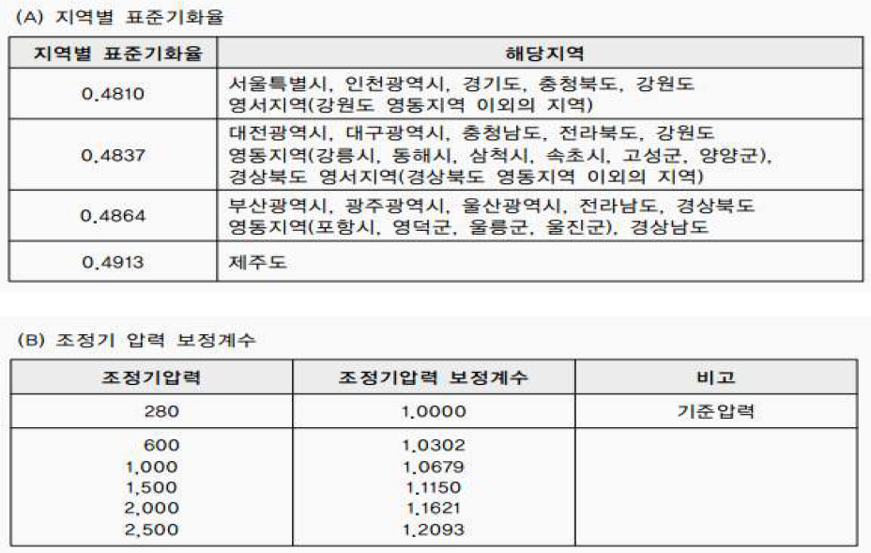

스팀 배출계수
※ 출처: 온실가스 배출권거래제의 배출량 보고 및 인증에 관한 지침 [별표 6] 배출활동별 온실가스 배출량 등의 세부산정방법 및 기준
스팀 | 스팀열량 |  | <열량> |  | CO2 | CH4 | N2O | CO2eq
 | MJ/kg |  | kcal/kg | J/cal | kgCO2/TJ | kgCH4/TJ | kgN2O/TJ | kgCO2eq/TJ
구매(외부)스팀 | 2.8470 |  | 4.1868 | 680 | 73,882 | 0.9452 | 0.1214 | 73,939
 |  |  | [참고] 1cal=4.1868J

